mit PC-Kühler
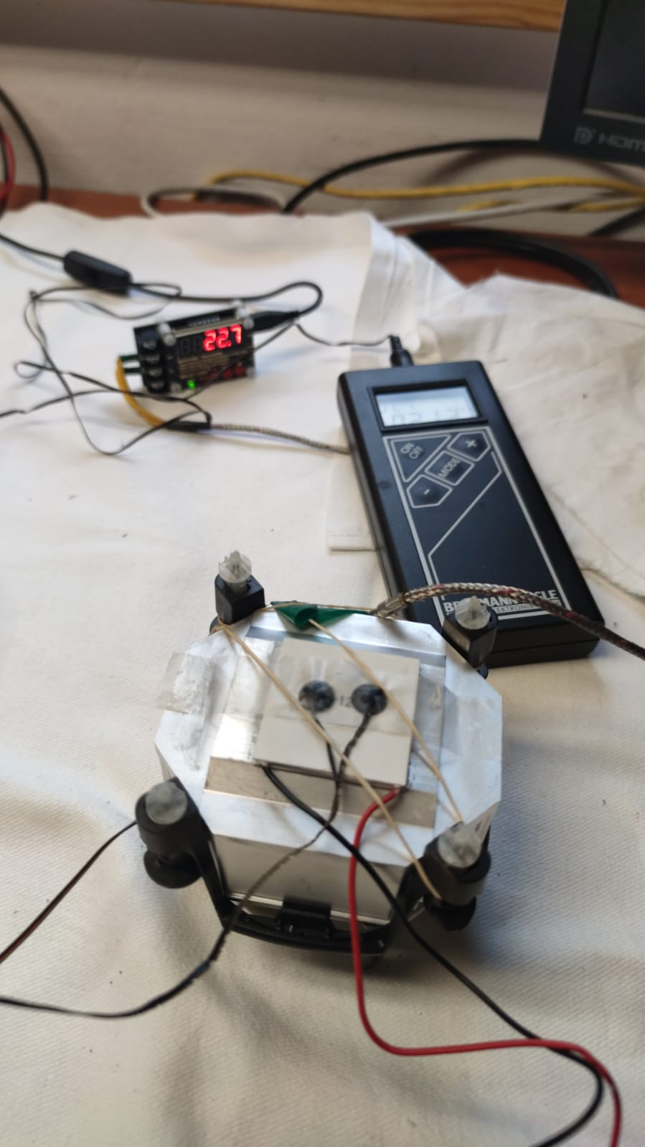
DUT: |  | TEC1-12706 Carlkolin |  |  |  | TEC1-12706
Umgebungstemperatur: |  | 23,2°C

U [V] | I [A] | P [W] | T – kalt [°C] | T –Kühler [°C] | deta T [°C] | U [V] | I [A] | P [W] | T – kalt [°C] | T –Kühler [°C] | deta T [°C]
3.28 | 1 | 3.3 | 1.3 | 23.8 | 22.5 |  | 1 | 0.0 |  |  | 0.0
4.77 | 1.5 | 7.2 | -5.2 | 24.3 | 29.5 |  | 1.5 | 0.0 |  |  | 0.0
6.2 | 2 | 12.4 | -10.4 | 25.3 | 35.7 |  | 2 | 0.0 |  |  | 0.0
7.65 | 2.5 | 19.1 | -14.1 | 26.7 | 40.8 |  | 2.5 | 0.0 |  |  | 0.0
8.53 | 2.8 | 23.9 | -15.6 | 27.6 | 43.2 |  | 2.8 | 0.0 |  |  | 0.0
9.01 | 3 | 27.0 | -15.7 | 27.6 | 43.3 | 9.61 | 3 | 28.8 | -16.7 | 30.3 | 47.0
10.08 | 3.3 | 33.3 | -15.9 | 30.2 | 46.1 |  | 3.3 | 0.0 |  |  | 0.0
10.68 | 3.5 | 37.4 | -16.4 | 30.7 | 47.1 |  | 3.5 | 0.0 |  |  | 0.0
11.64 | 3.8 | 44.2 | -15.9 | 32.1 | 48.0 |  | 3.8 | 0.0 |  |  | 0.0
12.3 | 4 | 49.2 | -16.1 | 32.6 | 48.7 |  | 4 | 0.0 |  |  | 0.0
13.47 | 4.3 | 57.9 | -14.4 | 35.5 | 49.9 |  | 4.3 | 0.0 |  |  | 0.0
14.29 | 4.5 | 64.3 | -12.5 | 37.7 | 50.2 |  | 4.5 | 0.0 |  |  | 0.0
15 | 4.8 | 72.0 | -11.5 | 38.7 | 50.2 |  | 4.8 | 0.0 |  |  | 0.0
Peltier-ElementTEC1-12706 Carlkolin

mit 4 TEC1-12706
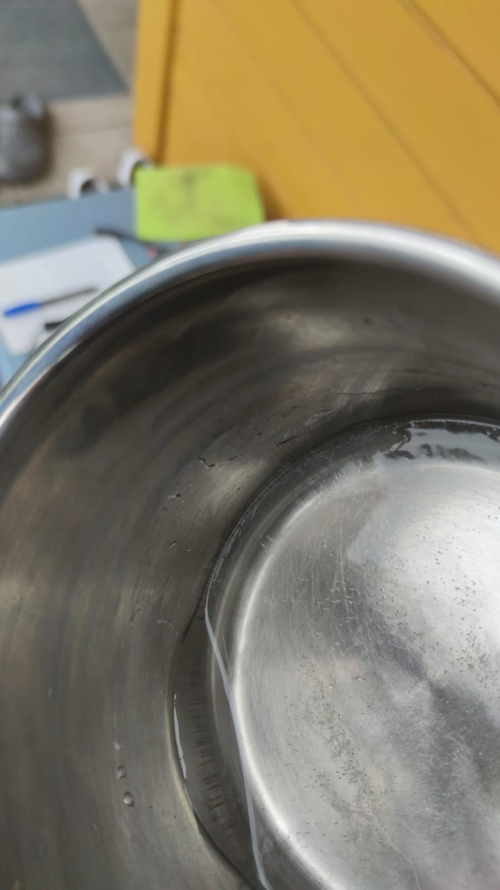
mit 4 TEC1-12706 Peltier-Elementen
1 Liter Wasser im Kochtopf unter einer Kühlbox gekühlt
Aussentemperatur: |  | 9°C

time [minutes] | T Wasser im Topf [°C] | T Kühlwasser [°C]
0 | 16.0 | 13.2
5 | 13.0 | -9.4
19 | 1.7 | -15.8
40 | 1.7 | -15.6
120 | 1.1 | -18.6 | es hat sich eine ca 1 cm Dicke Bodenschicht mit Eis gebildet

